B-H curve
文件名 | 样品编号 | μi(k) | μm(k) | Pu(J/m³) | Bs(T) | Br(T) | Hc(A/m) | Hs(A/m) | 材料名称 | 样品形状 | Le(mm) | Ae(mm²) | Ve(cm³) | 温度(℃)
高温 | 30-15-10 | 7.409 | 31.44 | 512.9 | 1.62 | 0.5487 | 13.98 | 1652 | 1K101 | 环型 | 65.33 | 64.23 | 4.196 | 150
常温 | 30-15-10 | 2.365 | 11.26 | 128.3 | 1.561 | 0.4537 | 17.16 | 1652 | 1K101 | 环型 | 65.33 | 64.23 | 4.196 | 25
常温及150℃下非晶磁化曲线 B-H Curve（25&150℃）
 | 常温（25℃） |  | 高温（150℃）
0.0399164 | 0 | 0.039832 | 0
0.0799688 | 0.000237691 | 0.0797813 | 0.000742785
0.0799688 | 0.000237691 | 0.0797813 | 0.000742785
0.0799688 | 0.000237691 | 0.0797813 | 0.000742785
0.0799688 | 0.000237691 | 0.0797813 | 0.000742785
0.0799688 | 0.000237691 | 0.0797813 | 0.000742785
0.0799688 | 0.000237691 | 0.0797813 | 0.000742785
0.0799688 | 0.000237691 | 0.0797813 | 0.000742785
0.0799688 | 0.000237691 | 0.0797813 | 0.000742785
0.0799688 | 0.000237691 | 0.720211 | 0.00425467
0.0799688 | 0.000237691 | 0.879408 | 0.00717828
0.0799688 | 0.000237691 | 1.03984 | 0.00898473
0.0799688 | 0.000237691 | 1.43958 | 0.0137148
0.0799688 | 0.000237691 | 2.24091 | 0.0227471
0.0799688 | 0.000237691 | 3.84517 | 0.0654126
0.0799688 | 0.000237691 | 4.63979 | 0.115993
0.0799688 | 0.000237691 | 5.0364 | 0.131681
0.0799688 | 0.000237691 | 5.84443 | 0.179053
0.0799688 | 0.000237691 | 7.44065 | 0.285562
0.0799688 | 0.000237691 | 8.24057 | 0.322357
0.0799688 | 0.000237691 | 9.83875 | 0.388744
0.0799688 | 0.000237691 | 13.8356 | 0.48779
2.63953 | 0.00028523 | 21.8063 | 0.605828
2.71908 | 0.000594228 | 25.8367 | 0.645379
2.7984 | 0.000855689 | 33.8068 | 0.710744
2.87806 | 0.00121223 | 49.8528 | 0.806249
2.96006 | 0.00168761 | 65.9017 | 0.876225
3.03882 | 0.00202038 | 105.84 | 1.00886
3.19747 | 0.00270968 | 121.844 | 1.04965
3.35639 | 0.00358914 | 161.376 | 1.13493
3.51867 | 0.00434975 | 241.422 | 1.26442
3.92449 | 0.0063939 | 281.45 | 1.31158
4.32166 | 0.00843804 | 361.599 | 1.38679
5.11852 | 0.0128116 | 521.572 | 1.48481
5.92347 | 0.0181121 | 681.788 | 1.54157
6.72004 | 0.0243634 | 840.87 | 1.57599
7.51997 | 0.0349644 | 1241.59 | 1.61944
8.31599 | 0.0511036 | 1640.9 | 1.6357
9.11647 | 0.0742785 | 1652.12 | 1.63627
9.92086 | 0.0986656 | 1572.27 | 1.63684
10.7163 | 0.121698
12.3156 | 0.155783
16.3499 | 0.229562
20.2886 | 0.286988
28.3379 | 0.369681
36.3392 | 0.430364
52.3626 | 0.514744
68.3152 | 0.578778
84.3075 | 0.629216
124.305 | 0.725006
...
常温（25℃） |  | 高温（150℃）
Hdat(A/m) | Bdat(T) | Hdat(A/m) | Bdat(T)
0.0399164 | 0 | 0.039832 | 0
0.0799688 | 0.000237691 | 0.0797813 | 0.000742785
0.0799688 | 0.000237691 | 0.0797813 | 0.000742785
0.0799688 | 0.000237691 | 0.0797813 | 0.000742785
0.0799688 | 0.000237691 | 0.0797813 | 0.000742785
0.0799688 | 0.000237691 | 0.0797813 | 0.000742785
0.0799688 | 0.000237691 | 0.0797813 | 0.000742785
0.0799688 | 0.000237691 | 0.0797813 | 0.000742785
0.0799688 | 0.000237691 | 0.0797813 | 0.000742785
0.0799688 | 0.000237691 | 0.720211 | 0.00425467
0.0799688 | 0.000237691 | 0.879408 | 0.00717828
0.0799688 | 0.000237691 | 1.03984 | 0.00898473
0.0799688 | 0.000237691 | 1.43958 | 0.0137148
0.0799688 | 0.000237691 | 2.24091 | 0.0227471
0.0799688 | 0.000237691 | 3.84517 | 0.0654126
0.0799688 | 0.000237691 | 4.63979 | 0.115993
0.0799688 | 0.000237691 | 5.0364 | 0.131681
0.0799688 | 0.000237691 | 5.84443 | 0.179053
0.0799688 | 0.000237691 | 7.44065 | 0.285562
0.0799688 | 0.000237691 | 8.24057 | 0.322357
0.0799688 | 0.000237691 | 9.83875 | 0.388744
0.0799688 | 0.000237691 | 13.8356 | 0.48779
2.63953 | 0.00028523 | 21.8063 | 0.605828
2.71908 | 0.000594228 | 25.8367 | 0.645379
2.7984 | 0.000855689 | 33.8068 | 0.710744
2.87806 | 0.00121223 | 49.8528 | 0.806249
2.96006 | 0.00168761 | 65.9017 | 0.876225
3.03882 | 0.00202038 | 105.84 | 1.00886
3.19747 | 0.00270968 | 121.844 | 1.04965
3.35639 | 0.00358914 | 161.376 | 1.13493
3.51867 | 0.00434975 | 241.422 | 1.26442
3.92449 | 0.0063939 | 281.45 | 1.31158
4.32166 | 0.00843804 | 361.599 | 1.38679
5.11852 | 0.0128116 | 521.572 | 1.48481
5.92347 | 0.0181121 | 681.788 | 1.54157
6.72004 | 0.0243634 | 840.87 | 1.57599
7.51997 | 0.0349644 | 1241.59 | 1.61944
8.31599 | 0.0511036 | 1640.9 | 1.6357
9.11647 | 0.0742785 | 1652.12 | 1.63627
9.92086 | 0.0986656 | 1572.27 | 1.63684
10.7163 | 0.121698 | 1411.59 | 1.63199
12.3156 | 0.155783 | 1012.61 | 1.60594
16.3499 | 0.229562 | 852.255 | 1.5835
20.2886 | 0.286988 | 692.821 | 1.54785
28.3379 | 0.369681 | 532.578 | 1.49118
36.3392 | 0.430364 | 372.767 | 1.39667
52.3626 | 0.514744 | 292.646 | 1.32347
68.3152 | 0.578778 | 212.47 | 1.22744
84.3075 | 0.629216 | 172.436 | 1.16402
124.305 | 0.725006 | 133.482 | 1.091
163.869 | 0.797216 | 93.2322 | 1.00201
203.902 | 0.859206 | 77.0461 | 0.95685
284.04 | 0.957611 | 60.8599 | 0.906745
364.188 | 1.03805 | 44.8896 | 0.848368
444.094 | 1.1045 | 37.1202 | 0.815661
524.215 | 1.1626 | 29.3509 | 0.779722
684.323 | 1.25853 | 20.7183 | 0.735702
843.244 | 1.33573 | 16.6717 | 0.707845
1003.49 | 1.39924 | 13.0029 | 0.682221
1163.57 | 1.45201 | 11.2764 | 0.669386
1563.04 | 1.55041 | 9.76564 | 0.656123
1652.39 | 1.56753 | 7.76935 | 0.641957
1572.48 | 1.54861 | 6.09678 | 0.628361
1412.13 | 1.51619 | 4.37026 | 0.613529
1252.27 | 1.47787 | 3.45305 | 0.605067
1092.24 | 1.43261 | 2.69769 | 0.596653
933.024 | 1.37966 | 2.75165 | 0.59594
772.943 | 1.3151 | 1.94234 | 0.585529
612.484 | 1.23599 | 1.83443 | 0.584911
452.457 | 1.13645 | 1.83443 | 0.581868
372.713 | 1.07636 | 0.863261 | 0.572598
292.592 | 1.00505 | 0.863261 | 0.572028
212.362 | 0.919675 | 0.863261 | 0.5716
173.192 | 0.870711 | 0.917215 | 0.570697
133.374 | 0.812239 | 0.863261 | 0.568177
93.2322 | 0.742072 | 0.539538 | 0.563186
77.0461 | 0.706751 | 0.647446 | 0.562805
60.806 | 0.668816 | 0.593492 | 0.561712
44.8896 | 0.623512 | 0.485584 | 0.560951
37.1202 | 0.598459 | 0.485584 | 0.560428
29.3509 | 0.572123 | 0.593492 | 0.559715
20.7183 | 0.536849 | -0.0797503 | 0.54726
16.4559 | 0.51888 | -0.159906 | 0.544931
12.9489 | 0.501243 | -0.240022 | 0.54322
11.2224 | 0.492686 | -0.32025 | 0.541746
9.49587 | 0.484034 | -0.400467 | 0.54013
7.82331 | 0.47505 | -0.479616 | 0.538703
6.04283 | 0.465922 | -0.640163 | 0.536232
4.37026 | 0.454703 | -0.800203 | 0.534282
3.56095 | 0.450187 | -0.959513 | 0.533379
2.85955 | 0.444578 | -1.35942 | 0.53086
2.91351 | 0.444388 | -1.76486 | 0.526819
1.99629 | 0.438493 | -2.16159 | 0.522731
1.94234 | 0.438445 | -2.95894 | 0.5127
1.94234 | 0.43797 | -3.76473 | 0.500958
1.94234 | 0.438445 | -4.56131 | 0.487933
1.99629 | 0.43854 | -6.16116 | 0.458316
0.863261 | 0.432218 | -7.75794 | 0.415579
0.863261 | 0.432408 | -8.55675 | 0.343797
0.863261 | 0.432075 | -9.36114 | 0.278717
0.863261 | 0.432741 | -10.1544 | 0.227518
0.863261 | 0.431838 | -10.9604 | 0.177365
0.539538 | 0.428748 | -11.7559 | 0.122126
0.485584 | 0.428652 | -12.1553 | 0.0962174
0.539538 | 0.429223 | -12.5648 | 0.0667437
0.539538 | 0.428605 | -12.9602 | 0.0417148
0.539538 | 0.429175 | -13.1211 | 0.0371749
-0.0797503 | 0.457366 | -13.2792 | 0.0290459
-0.159928 | 0.469678 | -13.4379 | 0.0202038
-0.240033 | 0.469393 | -13.5971 | 0.0124313
-0.32025 | 0.468775 | -13.6769 | 0.0104109
-0.400552 | 0.467872 | -13.7551 | 0.00824789
-0.479644 | 0.467016 | -13.8356 | 0.00575213
-0.640219 | 0.465875 | -13.9149 | 0.00211545
-0.800147 | 0.464354 | -14.0048 | -0.000879458
-0.959513 | 0.450282 | -14.0808 | -0.00401698
-1.35947 | 0.447097 | -14.1601 | -0.00767743
-1.75548 | 0.443009 | -14.24 | -0.00934127
-2.16192 | 0.439253 | -14.3205 | -0.0146418
-2.95894 | 0.431362 | -14.3998 | -0.0176129
-3.76473 | 0.423233 | -14.4797 | -0.0183022
-4.56131 | 0.415057 | -14.564 | -0.0239593
-6.16116 | 0.393902 | -14.6562 | -0.0277861
-7.75794 | 0.370751 | -14.8243 | -0.0352972
-9.36058 | 0.318934 | -15.0042 | -0.0456367
-10.9515 | 0.244822 | -15.0902 | -0.047562
-11.7564 | 0.20199 | -15.5407 | -0.0682174
-12.5547 | 0.162819 | -15.8995 | -0.0829542
-13.3608 | 0.132869 | -16.7019 | -0.119036
-14.1518 | 0.10418 | -17.5134 | -0.151552
-15.0042 | 0.0696673 | -18.3125 | -0.178649
-15.715 | 0.0463736 | -19.9208 | -0.225046
-16.1632 | 0.0314466 | -23.9545 | -0.307668
-16.342 | 0.0258133 | -27.8909 | -0.363763
-16.4371 | 0.0231274 | -35.9798 | -0.448761
-16.6159 | 0.0173752 | -43.942 | -0.507328
-16.7936 | 0.0119796 | -59.9796 | -0.594894
-16.8785 | 0.0073922 | -75.8756 | -0.655648
-16.9713 | 0.00617997 | -91.9302 | -0.704755
-17.0607 | 0.00313752 | -107.945 | -0.747872
-17.1569 | -4.75E-05 | -147.78 | -0.835913
-17.2395 | -0.00377929 | -187.759 | -0.906459
-17.2395 | -0.000641766 | -227.879 | -0.965787
-17.3289 | -0.0045399 | -307.941 | -1.06353
-17.4206 | -0.0101732 | -388.306 | -1.1413
-17.5134 | -0.0115043 | -468.319 | -1.20595
-17.6888 | -0.0154499 | -547.496 | -1.26033
-17.8699 | -0.0217488 | -707.389 | -1.35009
-17.9514 | -0.0234839 | -867.578 | -1.41892
-18.1348 | -0.0290696 | -1027.6 | -1.47312
-18.3091 | -0.0350119 | -1427.29 | -1.5681
-18.6701 | -0.0454703 | -1652.12 | -1.60328
-19.1217 | -0.0582819
-19.476 | -0.0674568
-20.2818 | -0.0890867
-21.0831 | -0.108863
-22.6857 | -0.145752
-24.3133 | -0.178411
-28.3289 | -0.24197
-36.3363 | -0.331532
-44.3013 | -0.3949
-60.3361 | -0.487315
-76.3284 | -0.553868
-92.281 | -0.606588
-108.302 | -0.650989
-148.578 | -0.740456
-188.515 | -0.809862
-227.771 | -0.866717
-307.78 | -0.96284
-388.063 | -1.04071
-468.103 | -1.10232
-548.144 | -1.16288
-707.874 | -1.25777
-867.901 | -1.33354
-1027.17 | -1.39496
-1187.2 | -1.44659
-1587.21 | -1.5429
-1652.01 | -1.55545

DC-Bias
外加磁场下非晶不同有效磁导率抗饱和能力 Amorphous Cut Core DC-Bias Curve
 | μ31.3 | μ41.3 | μ60.2 | μ74.0 | μ96.5
0
2222.2222222 | 1.0396039604 | 1.0975 | 1.0239316239 | 1.0209497207 | 1.0235546039
2777.7777778 | 1.0363036304 | 1.095 | 1.0239316239 | 1.0181564246 | 1.0192719486
3333.3333333 | 1.0330033003 | 1.09 | 1.0170940171 | 1.0083798883 | 1.0032119914
3888.8888889 | 1.0330033003 | 1.0825 | 1.011965812 | 1.0027932961 | 0.99357601713
4444.4444444 | 1.0297029703 | 1.0825 | 1.0068376068 | 0.99720670391 | 0.97965738758
5000 | 1.0297029703 | 1.085 | 1.0085470085 | 0.99860335196 | 0.98072805139
5555.5555556 | 1.0297029703 | 1.0825 | 1.0017094017 | 0.98324022346 | 0.95931477516
6111.1111111 | 1.0264026403 | 1.075 | 1 | 0.98044692737 | 0.94646680942
6666.6666667 | 1.0264026403 | 1.07 | 0.99316239316 | 0.97346368715 | 0.93790149893
7222.2222222 | 1.0231023102 | 1.0675 | 0.98803418803 | 0.96229050279 | 0.91755888651
7777.7777778 | 1.0198019802 | 1.065 | 0.9811965812 | 0.95670391061 | 0.90042826552
8333.3333333 | 1.0198019802 | 1.0625 | 0.97435897436 | 0.94413407821 | 0.87473233405
8888.8888889 | 1.0165016502 | 1.0575 | 0.96752136752 | 0.9343575419 | 0.85867237687
9444.4444444 | 1.0165016502 | 1.055 | 0.96068376068 | 0.91759776536 | 0.82334047109
10000 | 1.0165016502 | 1.055 | 0.95897435897 | 0.91480446927 | 0.80085653105
10555.555556 | 1.0132013201 | 1.05 | 0.95213675214 | 0.90083798883 | 0.75481798715
11111.111111 | 1.0099009901 | 1.045 | 0.94188034188 | 0.8812849162 | 0.69700214133
11666.666667 | 1.0099009901 | 1.04 | 0.93333333333 | 0.86592178771 | 0.6295503212
12222.222222 | 1.0099009901 | 1.0375 | 0.91794871795 | 0.84357541899 | 0.52997858672
12777.777778 | 1.0066006601 | 1.035 | 0.91282051282 | 0.82541899441 | 0.40792291221
13333.333333 | 1 | 1.0275 | 0.89914529915 | 0.79748603352 | 0.30406852248
13888.888889 | 1 | 1.02 | 0.88376068376 | 0.76815642458 | 0.23554603854
14444.444444 | 0.99669966997 | 1.0125 | 0.87179487179 | 0.73184357542 | 0.19164882227
15000 | 0.99339933993 | 1.0025 | 0.85299145299 | 0.68156424581 | 0.15952890792
15555.555556 | 0.9900990099 | 0.9975 | 0.83076923077 | 0.62150837989 | 0.13704496788
16111.111111 | 0.9900990099 | 0.9925 | 0.81196581197 | 0.55027932961 | 0.1199143469
16666.666667 | 0.9900990099 | 0.985 | 0.78632478632 | 0.45111731844 | 0.10642398287
17222.222222 | 0.98679867987 | 0.9775 | 0.75384615385 | 0.34776536313 | 0.095610278373
17777.777778 | 0.98349834983 | 0.97 | 0.71623931624 | 0.26955307263 | 0.086937901499
18333.333333 | 0.9801980198 | 0.96 | 0.66837606838 | 0.21648044693 | 0.079871520343
18888.888889 | 0.97359735974 | 0.95 | 0.6 | 0.18156424581 | 0.073982869379
19444.444444 | 0.9702970297 | 0.94 | 0.50598290598 | 0.15782122905 | 0.069057815846
20000 | 0.9702970297 | 0.93 | 0.42393162393 | 0.13952513966 | 0.0647751606
20555.555556 | 0.96369636964 | 0.9175 | 0.36239316239 | 0.12583798883 | 0.061241970021
21111.111111 | 0.95709570957 | 0.9 | 0.32136752137 | 0.11508379888 | 0.058137044968
21666.666667 | 0.95379537954 | 0.8825 | 0.29401709402 | 0.10656424581 | 0.055460385439
22222.222222 | 0.94719471947 | 0.865 | 0.27179487179 | 0.099581005587 | 0.052997858672
22777.777778 | 0.94059405941 | 0.8425 | 0.25128205128 | 0.093854748603 | 0.050856531049
23333.333333 | 0.93399339934 | 0.82 | 0.23076923077 | 0.088826815642 | 0.048929336188
23888.888889 | 0.92739273927 | 0.7925 | 0.21025641026 | 0.084636871508 | 0.047323340471
24444.444444 | 0.91749174917 | 0.7575 | 0.19145299145 | 0.080865921788 | 0.045824411135
25000 | 0.90759075908 | 0.71 | 0.17264957265 | 0.07751396648 | 0.044539614561
25555.555556 | 0.89768976898 | 0.6425 | 0.15811965812 | 0.074441340782 | 0.043361884368
26111.111111 | 0.89108910891 | 0.565 | 0.14495726496 | 0.071648044693 | 0.042398286938
26666.666667 | 0.88118811881 | 0.4975 | 0.13367521368 | 0.069134078212 | 0.041541755889
27222.222222 | 0.87458745875 | 0.4475 | 0.12393162393 | 0.066759776536 | 0.040792291221
27777.777778 | 0.86468646865 | 0.4125 | 0.11606837607 | 0.064664804469 | 0.040042826552
28333.333333 | 0.85148514851 | 0.39 | 0.10957264957 | 0.062569832402 | 0.039507494647
28888.888889 | 0.83498349835 | 0.37 | 0.10393162393 | 0.060893854749 | 0.038972162741
...

DataFromChart
50k - X Values | 50k - Y Values | 40k - X Values | 40k - Y Values |  | 30k - X Values | 30k - Y Values | 25k - X Values | 25k - Y Values |  | 20k - X Values | 20k - Y Values | 16k - X Values | 16k - Y Values | 10k - X Values | 10k - Y Values | 8k - X Values | 8k - Y Values | 5k - X Values | 5k - Y Values
0.4991 | 735.6 | 0.4994 | 513.9 |  | 0.5988 | 384.7 | 0.7005 | 390.6 |  | 0.6996 | 304.4 | 0.6993 | 215 | 0.7984 | 142 | 0.7979 | 107.6 | 0.8978 | 73.63
0.3999 | 411.8 | 0.399 | 306.5 |  | 0.4999 | 280.1 | 0.6004 | 302.7 |  | 0.5985 | 234.8 | 0.5988 | 166 | 0.6983 | 113.9 | 0.6987 | 86.38 | 0.7993 | 60.91
0.3001 | 236.5 | 0.2995 | 171.6 |  | 0.3998 | 189.2 | 0.4998 | 220.2 |  | 0.4994 | 168.8 | 0.5005 | 122 | 0.5986 | 88.61 | 0.5987 | 66.49 | 0.6982 | 49.21
0.2003 | 104.4 | 0.1997 | 74.99 |  | 0.2996 | 110.6 | 0.4 | 148.5 |  | 0.3997 | 112.6 | 0.3997 | 82.28 | 0.4986 | 64.88 | 0.4993 | 52.09 | 0.5994 | 38.42
0.1002 | 23.91 | 0.1001 | 18.81 |  | 0.1995 | 49.77 | 0.3 | 87.25 |  | 0.3004 | 66.08 | 0.2991 | 48.49 | 0.3996 | 47.6 | 0.3997 | 35.73 | 0.4991 | 28.63
 |  |  |  |  | 0.09984 | 12.64 | 0.1997 | 39.12 |  | 0.1999 | 32.43 | 0.1999 | 24.08 | 0.2998 | 28.43 | 0.3 | 21.46 | 0.3994 | 19.75
 |  |  |  |  |  |  | 0.09999 | 9.949 |  | 0.09998 | 7.513 | 0.1 | 5.609 | 0.1999 | 13.1 | 0.2002 | 9.981 | 0.3001 | 12.09
 |  |  |  |  |  |  |  |  |  |  |  |  |  | 0.1 | 3.047 | 0.09994 | 2.322 | 0.2 | 5.77
 |  | f (Hz) | B (T) | P (W/kg) |  |  |  |  |  |  |  |  |  |  |  |  |  | 0.09986 | 1.387
 |  | 50000 | 0.4991 | 735.6
 |  | 50000 | 0.3999 | 411.8
 |  | 50000 | 0.3001 | 236.5
 |  | 50000 | 0.2003 | 104.4
 |  | 50000 | 0.1002 | 23.91
 |  | 40000 | 0.4994 | 513.9
 |  | 40000 | 0.399 | 306.5
 |  | 40000 | 0.2995 | 171.6
 |  | 40000 | 0.1997 | 74.99
 |  | 40000 | 0.1001 | 18.81 |  |  |  |  | a = 9.849540336612431e-05
 |  | 30000 | 0.5988 | 384.7 |  |  |  |  | b = 1.9266810631874174
 |  | 30000 | 0.4999 | 280.1 |  |  |  |  | c = 1.5787680803960094
 |  | 30000 | 0.3998 | 189.2 |  |  |  |  | R^2 = 0.9877289974286283
 |  | 30000 | 0.2996 | 110.6
 |  | 30000 | 0.1995 | 49.77
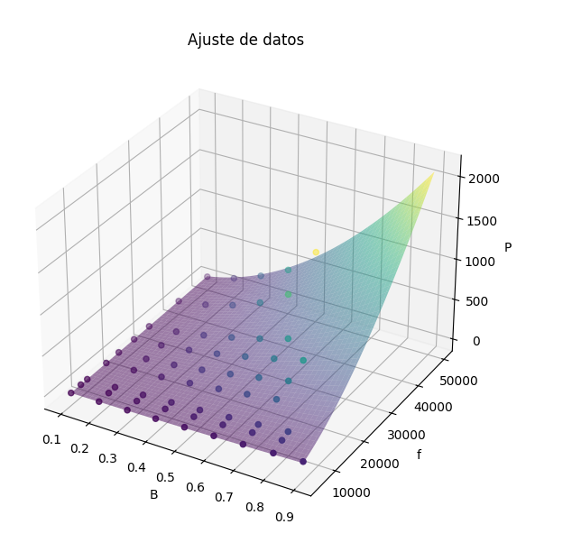
 |  | 30000 | 0.09984 | 12.64
 |  | 25000 | 0.7005 | 390.6
 |  | 25000 | 0.6004 | 302.7
 |  | 25000 | 0.4998 | 220.2
 |  | 25000 | 0.4 | 148.5
 |  | 25000 | 0.3 | 87.25
 |  | 25000 | 0.1997 | 39.12
 |  | 25000 | 0.09999 | 9.949
 |  | 20000 | 0.6996 | 304.4
 |  | 20000 | 0.5985 | 234.8
 |  | 20000 | 0.4994 | 168.8
 |  | 20000 | 0.3997 | 112.6
 |  | 20000 | 0.3004 | 66.08
 |  | 20000 | 0.1999 | 32.43
 |  | 20000 | 0.09998 | 7.513
 |  | 16000 | 0.6993 | 215
 |  | 16000 | 0.5988 | 166
 |  | 16000 | 0.5005 | 122
 |  | 16000 | 0.3997 | 82.28
 |  | 16000 | 0.2991 | 48.49
 |  | 16000 | 0.1999 | 24.08
 |  | 16000 | 0.1 | 5.609
 |  | 10000 | 0.7984 | 142
 |  | 10000 | 0.6983 | 113.9
 |  | 10000 | 0.5986 | 88.61
 |  | 10000 | 0.4986 | 64.88
 |  | 10000 | 0.3996 | 47.6
 |  | 10000 | 0.2998 | 28.43
 |  | 10000 | 0.1999 | 13.1
 |  | 10000 | 0.1 | 3.047
 |  | 8000 | 0.7979 | 107.6
 |  | 8000 | 0.6987 | 86.38
 |  | 8000 | 0.5987 | 66.49
 |  | 8000 | 0.4993 | 52.09
 |  | 8000 | 0.3997 | 35.73
 |  | 8000 | 0.3 | 21.46
 |  | 8000 | 0.2002 | 9.981
 |  | 8000 | 0.09994 | 2.322
 |  | 5000 | 0.8978 | 73.63
 |  | 5000 | 0.7993 | 60.91
 |  | 5000 | 0.6982 | 49.21
 |  | 5000 | 0.5994 | 38.42
 |  | 5000 | 0.4991 | 28.63
 |  | 5000 | 0.3994 | 19.75
 |  | 5000 | 0.3001 | 12.09
 |  | 5000 | 0.2 | 5.77
 |  | 5000 | 0.09986 | 1.387

PS-f curve
非晶切割矩形不同频率下损耗曲线 Amorphous Cut Core PS-B at different frequency
 | 50k |  | 40k |  | 30k |  | 25k |  | 20k |  | 16k |  | 10k |  | 8k |  | 5k
0.4991 | 735.6 | 0.4994 | 513.9 | 0.5988 | 384.7 | 0.7005 | 390.6 | 0.6996 | 304.4 | 0.6993 | 215 | 0.7984 | 142 | 0.7979 | 107.6 | 0.8978 | 73.63
0.3999 | 411.8 | 0.399 | 306.5 | 0.4999 | 280.1 | 0.6004 | 302.7 | 0.5985 | 234.8 | 0.5988 | 166 | 0.6983 | 113.9 | 0.6987 | 86.38 | 0.7993 | 60.91
0.3001 | 236.5 | 0.2995 | 171.6 | 0.3998 | 189.2 | 0.4998 | 220.2 | 0.4994 | 168.8 | 0.5005 | 122 | 0.5986 | 88.61 | 0.5987 | 66.49 | 0.6982 | 49.21
0.2003 | 104.4 | 0.1997 | 74.99 | 0.2996 | 110.6 | 0.4 | 148.5 | 0.3997 | 112.6 | 0.3997 | 82.28 | 0.4986 | 64.88 | 0.4993 | 52.09 | 0.5994 | 38.42
0.1002 | 23.91 | 0.1001 | 18.81 | 0.1995 | 49.77 | 0.3 | 87.25 | 0.3004 | 66.08 | 0.2991 | 48.49 | 0.3996 | 47.6 | 0.3997 | 35.73 | 0.4991 | 28.63
 |  |  |  | 0.09984 | 12.64 | 0.1997 | 39.12 | 0.1999 | 32.43 | 0.1999 | 24.08 | 0.2998 | 28.43 | 0.3 | 21.46 | 0.3994 | 19.75
 |  |  |  |  |  | 0.09999 | 9.949 | 0.09998 | 7.513 | 0.1 | 5.609 | 0.1999 | 13.1 | 0.2002 | 9.981 | 0.3001 | 12.09
 |  |  |  |  |  |  |  |  |  |  |  | 0.1 | 3.047 | 0.09994 | 2.322 | 0.2 | 5.77
 |  |  |  |  |  |  |  |  |  |  |  |  |  |  |  | 0.09986 | 1.387

BS-T curve
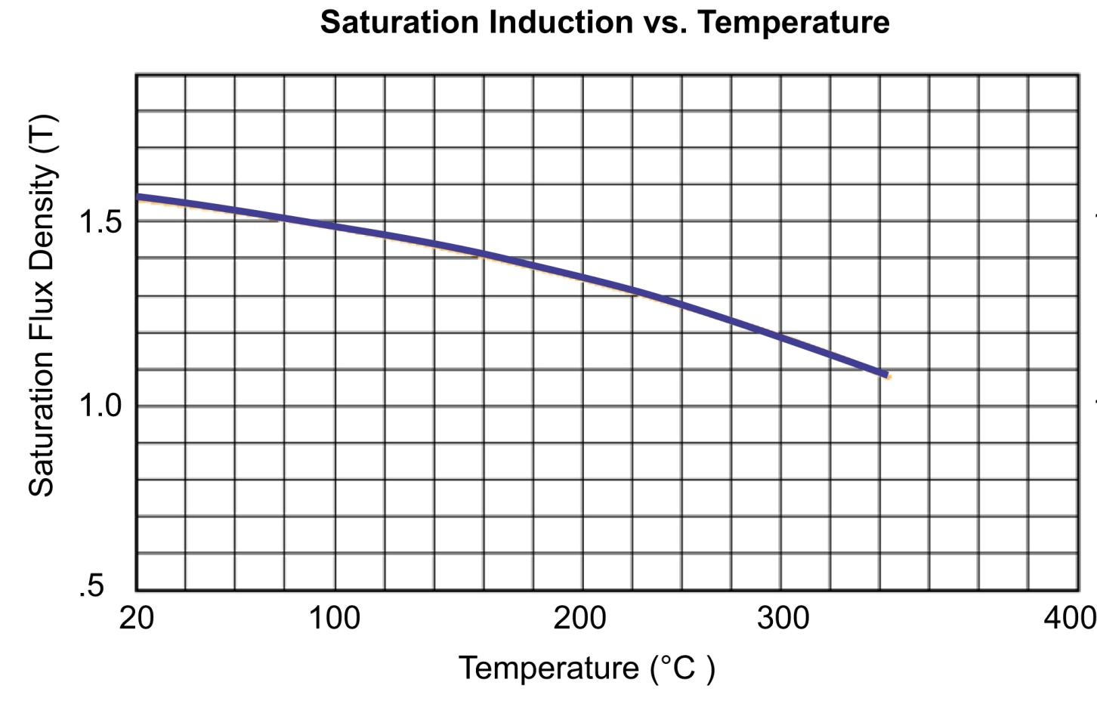

μ-T curve
